Зададние №1
 | x1 | x2 | x3 | x4 | x5 | x6 | x7
x1 | 0
x2 | 20 | 0
x3 |  | 15 | 0
x4 |  |  | 3 | 0
x5 |  |  |  | 17 | 0
x6 | 23 |  |  |  | 28 | 0
x7 | 1 | 4 | 9 | 16 | 25 | 36 | 0

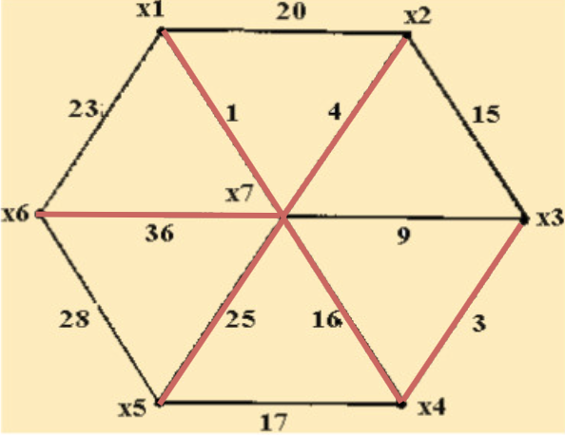
Длина min: | 1+4+3+16+25+36=85

Задание №2
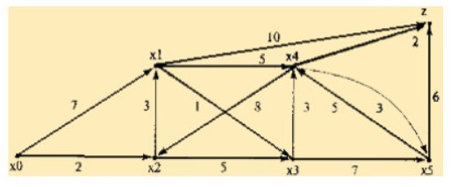
 | x0 | x1 | x2 | x3 | x4 | x5 | z |  | x0 | x1 | x2 | x3 | x4 | x5 | z
x0 | 0 | 7 | 2 |  |  |  |  | x0 | 0 | 5 | 2 | 7 | 10 | 14 | 12
x1 |  | 0 |  | 1 | 5 |  | 10 | x1 | - | 0 | 6 | 8 | 5 | 15 | 7
x2 |  | 3 | 0 | 5 |  |  |  | x2 | - | 3 | 0 | 4 | 8 | 11 | 10
x3 |  |  |  | 0 | 3 | 7 |  | x3 | - | 1 | 4 | 0 | 3 | 6 | 5
x4 |  |  | 8 |  | 0 | 3 | 2 | x4 | - | 11 | 8 | 12 | 0 | 19 | 2
x5 |  |  |  |  | 5 | 0 | 6 | x5 | - | 15 | 13 | 17 | 5 | 0 | 6

Путь 1: x0->x2->x3->x4->z (2+5+3+2=12)
Путь 2: x0->x2->x1->x4->z (2+3+5+2=12)

